Invulinstructie
Invulinstructie EU aanbesteding warme drankenvoorziening

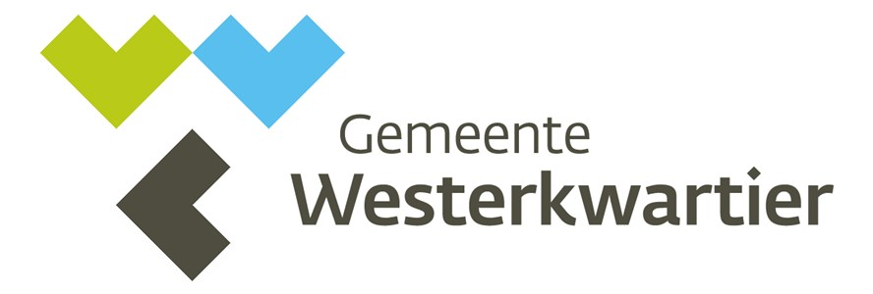

Inschrijver moet voor de aanbesteding de tarievenbladen invullen. Inschrijver dient uitsluitend gebruik te maken van dit document voor het indienen van de prijzen. Inschrijver moet bij het invullen van de prijzen rekening houden met de volgende aspecten: - prijzen per machine moeten gebaseerd zijn op het verwachte aantal af te nemen machines, zoals opgenomen in het beschrijvend document; - prijzen moeten gebaseerd zijn op het prijspeil 2022; - prijzen zijn vast tot 31 december 2023; - inschrijver geeft prijzen exclusief BTW op. Uitsluitend de totaalprijs (een gemiddelde van alle aangeboden zetsystemen) wordt beoordeeld; - prijzen zijn inclusief salariskosten, reiskosten, toeslagen, materialen, etcetera; - prijzen zijn all-in en voor de gehele dienstverlening als beschreven in het Programma van Eisen. Niet in de prijs opgenomen kosten worden niet vergoed; - aan de cijfers van het fictief jaarverbruik kunnen geen rechten worden ontleend.

Tabbladen 2, 3, 4 en 5: tarievenblad per zetsysteem
Per formulier wordt de totaalprijs voor het betreffende zetsysteem opgegeven voor het eerste contractjaar. Er wordt gevraagd een prijs op te geven voor huur (inclusief plaatsing en installatie), onderhoud en service (in de vorm van een TSO) en bijbehorende ingrediënten. Inschrijver dient de Inschrijfstaat rechtsgeldig te laten ondertekenen door een daartoe bevoegd persoon.

Beoordeling totale Inschrijfprijs
Bij de beoordeling van de totale inschrijfprijs wordt uitgegaan van het gemiddelde van alle aangeboden zetsystemen.

